상품제안서
라이프톤 라이프 세이버 소화용구 미니 소화기 | 상품코드: F25744

 |  |  |  |  |  |  | 02-412-0044 | www.easy1.co.kr
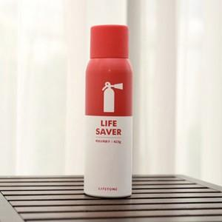

【상세/제작정보】 | <p><b><span style="font-size: 14pt;">** 스티커 부착 무료</span></b></p><p><b><span style="font-size: 14pt;">** 배송비 별도 6,000원 별도 (1카톤 25개입)</span></b>​</p>

【인쇄/포장옵션】 | / 포장지포장

【공급단가】 | 수량 | 20~ | 100~ | 300~ | 500~ | 1,000~
*VAT별도 | 단가 | 16,900원 | 16,640원 | 16,250원 | 15,600원 | 14,950원

【상품 URL】 | http://www.easy1.co.kr/src/goods_detail.php?gdno=25744

